Vendedores Top 3
 | MELHORES VENDEDORES DO MÊS

Gohan

Tenshinhan

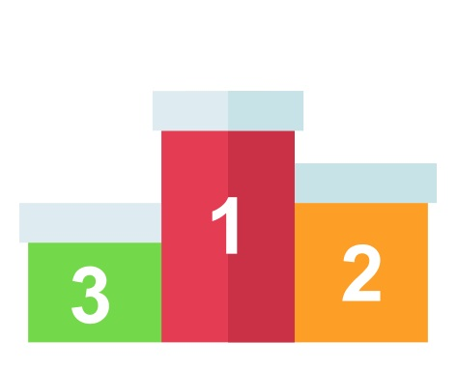
Bulma

R$4.663,48
01 - Vendedor TOP 3
02 - Ranking Vendas
03 - Resumo
R$4.096,58
R$3.912,28

